Sheet1
PERHITUNGAN BUNDWALL
AVIATION FUEL TERMINAL ELTARI

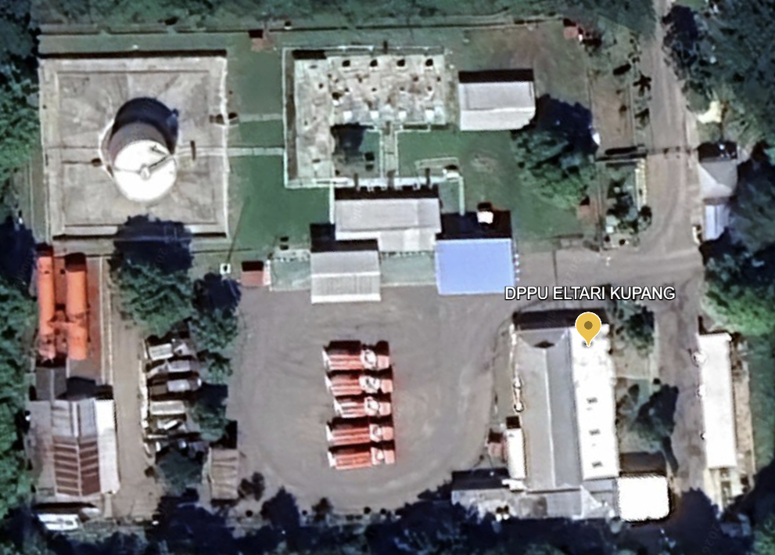
29,90 m

30,20 m
30,10 m

29,60 m
 |  |  |  |  |  |  |  | 30.1 | x
 |  |  |  |  |  |  |  | 11.29 | 5.82
 |  |  |  |  |  |  |  | x= | 15.51656333
 |  |  |  |  |  |  |  |  | 15.51656333

 |  |  |  |  |  |  |  | 29.6 | 29.9
 |  |  |  |  |  |  |  | 30.1 | 30.2

 |  |  |  |  |  |  |  | s = | 59.9
 |  |  |  |  |  |  |  | area = | 896.95013239

BUNDWALL A (Tangki 6) |  |  |  |  |  |  |  | Angka 60.000 adalah Volume / kapasitas seluruh tangki yang tergabung dalam 1 Bundwall tidak boleh lebih dari 60.000
NO. | J E N I S | DIAMETER | VOL MAKS (m³) | Vol Tanki setinggi bundwall (m³)** | intermediate dike*)
TANKI | PRODUK | (m)
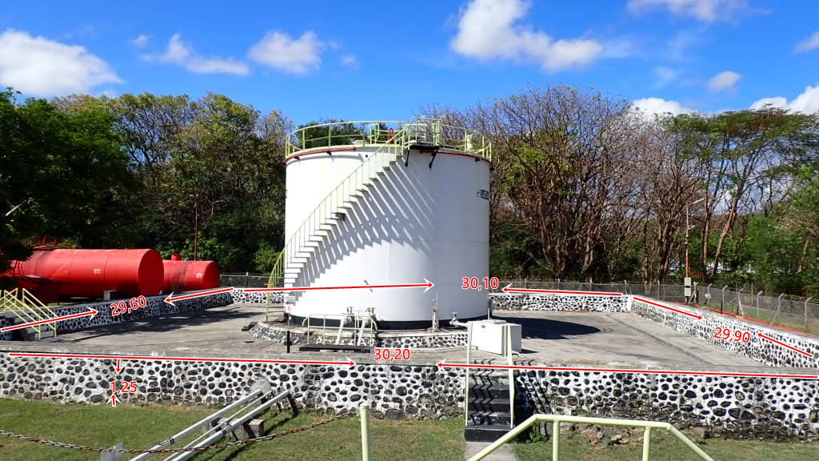
6 | Avtur | 7.420 | 490 | 89.49
Total |  |  | 490 | 89.49

Analisa Bundwall :
Tinggi efektif bundwall (***) : |  | 1.05 | m |  |  | Luas Area (m) | Tinggi
Volume tangki terbesar : |  | 490.00 | m³ |  |  | 896.95 | 1.25
Volume bundwall : |  | 941.80 | m³
Kapasitas seluruh tangki : |  | 490.00 | m³
Volume Efektif tank bundwall: |  | 852.30 | m³ > | 490 m³ | (Memenuhi)
Luas bundwall |  | 896.95 | m²
** Diameter efektif = diameter tangki + fondasi (3m)
*** Tinggi bundwall - free board 0,2 m (ref. Pedoman K3LL)

*) INTERMEDIATE DIKE
Berdasarkan standard NFPA 30, semua tangki timbun dengan kapasitas lebih besar dari 10.000 bblsn (1.590 kl) atau bila terdiri dari beberapa tangki dan tidak ada tangki dengan kapasitas lebih dari 1.590 KL dalam satu group tangki, dengan total grup tangki dengan kapasitas tidak melebihi 15.000 bblsn (2.385 kl)

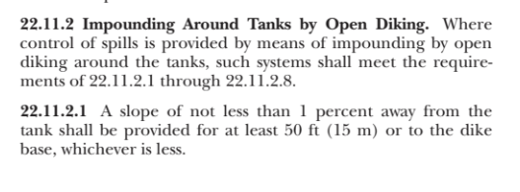
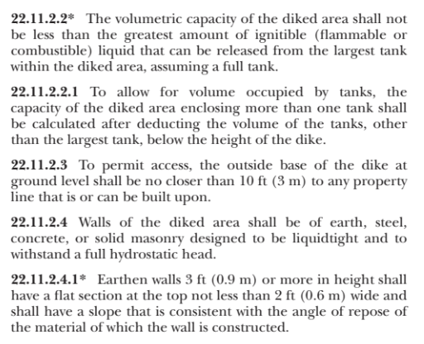

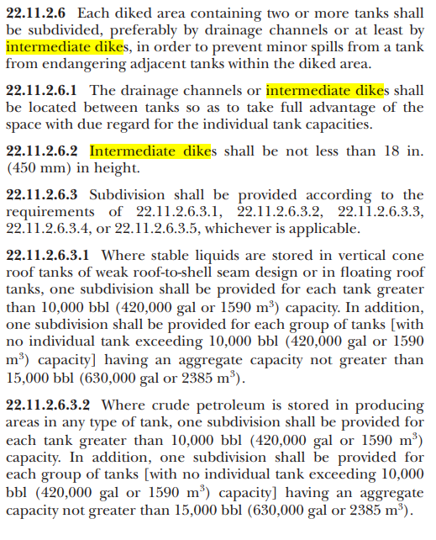

Mengetahui, |  |  |  |  |  | Dibuat oleh,
Aviation Fuel Terminal |  |  |  |  |  | Jr. Spv I HSSE & GA

Ahmad Hidayah |  |  |  |  |  | Daud Daffa Harkansas

